Доп. оборудование
 | Дополнительное оборудование для управления вентиляторами:

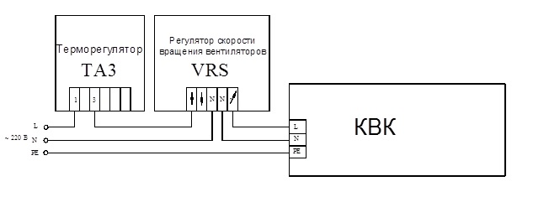
 | Блоки контроллера
 | Встроенные блоки контроллера
 | Zentec | Встроенный блок контроллера, 220в Zentec | Встроенный блок контроллера М 100 с трансформатором ВКТ (для вентиляторов 220В) | 13,750
 | Панели управления
 | Zentec* | ZT 031 Zentec | Выносная универсальная панель управления ZT 031 | 9,020
 | Siemens** | Комнатный термостат Siemens RDF310.2 | Термостат температуры помещения с ЖК-дисплеем Siemens RDF310.2 | 8,250
 | Прочая автоматика
 | Чип Маунт, ТЗТ | Релейный блок | Встроенный релейный блок для поключения конвекторов 220в ВРТ с трансформатором к пульту управления Simens | 7,260
 | ОСМ Т | Встроенный трансформаторный блок ОСМ Т | Встроенный трансформаторный блок с предварительной установкой частоты вращения вентиляторов (по заказу 100, 130, 160, 170, 220 В*) | 3,905

 | * - только с контроллером Zentec
 | ** - только с Релейным блоком 220В

 | Дополнительная запорно - регулирующая арматура:

 | Терморегулирующая арматура Herz
 | Herz | Вентиль запорный Herz | Вентиль запорный | 1,870
 | Herz | Клапан Herz | Клапан термостатический | 2,500
 | Herz | Терморегулятор Herz с дистанционным управлением | Терморегулятор Herz с дистанционным управлением (капилярная трубка 2 м) | 5,408
 | Herz | Терморегулятор Herz с дистанционным управлением | Терморегулятор Herz с дистанционным управлением (капилярная трубка 5 м) | 7,161
 | Терморегулирующая арматура Pradex
 | Pradex | Запорный вентиль Pradex | Запорный вентиль обратного потока | 660
 | Сервопривода
 | Herz | Сервопривод, 220В Herz | Сервопривод 220В | 4,851

 | Ширина конвектора, мм | Крышка защитная для защиты конвектора с решеткой Цена за 1 п.м., руб. | Крышка защитная усиленная для защиты конвектора без решетки, допустимая нагрузка до 100 кг/м2 Цена за 1 п.м., руб.
 | 200 | 799 | 1674
 | 240 | 856 | 1750
 | 270 | 913 | 1807
 | 340 | 1033 | 1928
 | 370 | 1084 | 1978
 | 430 | 1198 | 2092

 | Угловые элементы:

 | Тип | Размеры углового элемента |  |  | Цена (руб с НДС ) углового элемента с решеткой:
 |  | B | a | b | Алюминий (натуральный цвет) | Алюминий (золото,черный, бронза) | Дерево (дуб,бук,береза) | Дерево (мербау, орех)
 |  | мм | град. | мм
 | КРК/КВК | 201 | 90 | 240 | 25345 | 25540 | 28119 | 29729
 |  |  | 120 | 154
 |  |  | 135 | 121
 |  | 241 | 90 | 280 | 27703 | 27909 | 30895 | 32498
 |  |  | 120 | 177
 |  |  | 135 | 138
 |  | 271 | 90 | 310 | 28714 | 28929 | 31787 | 33353
 |  |  | 120 | 194
 |  |  | 135 | 150
 |  | 341 | 90 | 380 | 37627 | 37895 | 42277 | 43895
 |  |  | 120 | 235
 |  |  | 135 | 180
 |  | 371 | 90 | 410 | 41582 | 41867 | 46373 | 48510
 |  |  | 120 | 192
 |  |  | 135 | 252
 |  | 431 | 90 | 470 | 48866 | 49205 | 53731 | 57151
 |  |  | 120 | 287
 |  |  | 135 | 216

Угловые элементы комплектуются только деревянной или алюминиевой решеткой

